2009
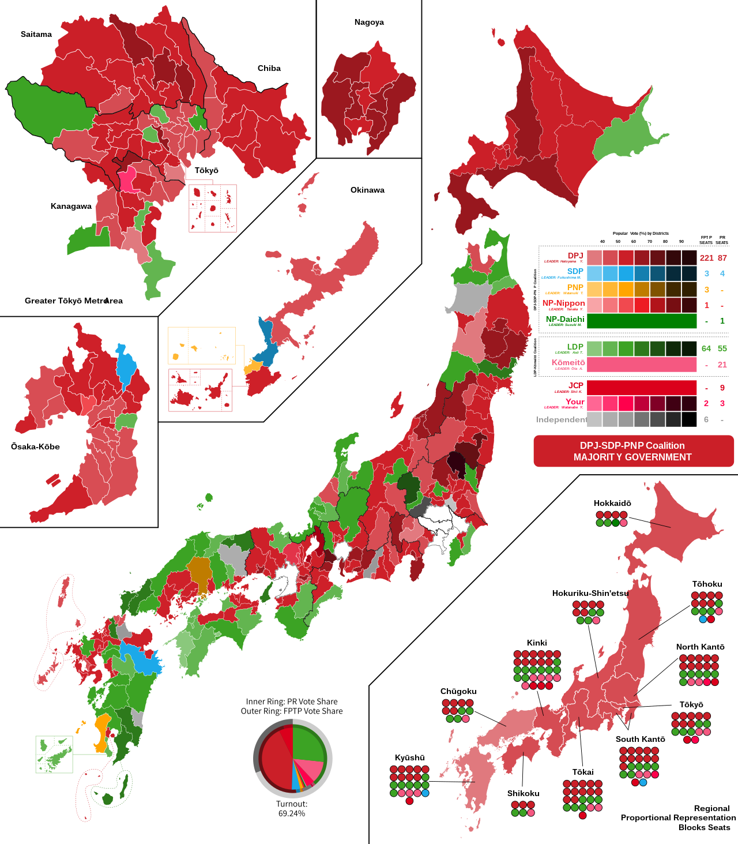
Party_ENG | Party_JPN | Chairman_ENG | Chairman_JPN
DPJ | 民主党 | Yukio Hatoyama | 鳩山由紀夫
Liberal Democratic | 自由民主党 | Tarō Asō | 麻生太郎
Komeito | 公明党 | Akihiro Ota | 太田昭宏
Communist | 日本共産党 | Kazuo Shii | 志位和夫
Social Democratic | 社会民主党 | Mizuho Fukushima | 福島瑞穂
Your | みんなの党 | Yoshimi Watanabe | 渡辺喜美
People's New | 国民新党 | Tamisuke Watanuki | 綿貫民輔
New Party Nippon | 新党日本 | Yasuo Tanaka | 田中康夫
New Party Daichi | 新党大地 | Muneo Suzuki | 鈴木宗男

